关系图
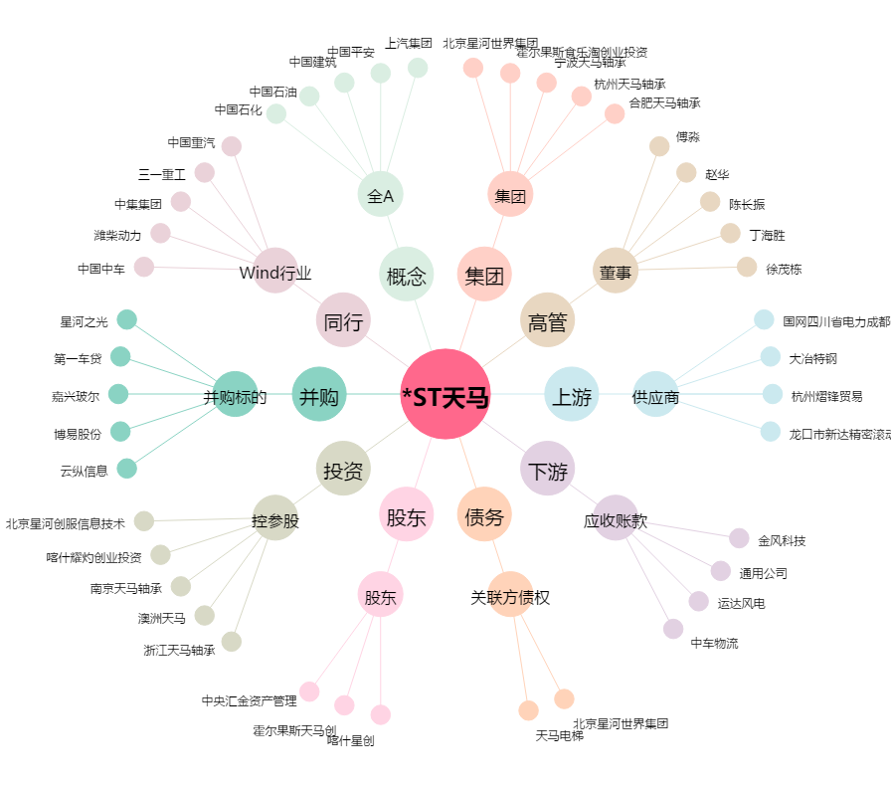
*ST天马[002122.SZ] - 关系概览图

